Sheet1
Learning Rate | 0.5
Threshold | 0.5

Fase 1: Feed Forward |  | Instance | Diabetes_binary | HighBP | HighChol | Target | Bias11 | Bias12 | w11 | w12 | w13 | z1 = zin1 | z2 = zin2 | Bias21 | Bias22 | w21 | w22 | y1 = yin1 | y2 = yin2
 |  | A1 | 0 | 1 | 0 | 0 | -0.15 | 0.45 | 0.2 | -0.4 | 0.3 | 0.5 | -0.3 | 0.1 | -0.25 | 0.35 | -0.6 | 0.455 | 0.105
 |  | A2 | 0 | 1 | 1 | 0 | 0.05 | -0.2 | -0.3 | 0.6 | -0.5 | -0.2 | 0.7 | -0.3 | 0.2 | -0.4 | 0.5 | 0.13 | 0.63
 |  | A3 | 0 | 0 | 0 | 0 | -0.25 | 0.35 | -0.4 | -0.2 | 0.45 | 0.1 | -0.5 | 0.4 | -0.1 | 0.15 | 0.4 | 0.215 | -0.285
 |  | B1 | 0 | 1 | 1 | 0 | 0.3 | -0.1 | 0.5 | -0.3 | -0.2 | 0.6 | -0.4 | -0.2 | 0.1 | 0.2 | -0.35 | 0.06 | 0.36
 |  | B2 | 0 | 0 | 0 | 0 | -0.2 | 0.4 | -0.6 | 0.5 | 0.2 | -0.3 | 0.35 | 0.25 | -0.3 | -0.15 | 0.6 | 0.505 | -0.045
 |  | B3 | 0 | 0 | 0 | 0 | 0.2 | -0.35 | 0.25 | -0.1 | -0.45 | -0.6 | 0.5 | 0.3 | 0.15 | -0.25 | 0.55 | 0.725 | 0.575
Fase 2: Backpropagtion |  | Instance | Diabetes_binary | HighBP | HighChol | Target | Bias11 | Bias12 | w11 | w12 | w13 | z1 = zin1 | z2 = zin2 | Bias21 | Bias22 | w21 | w22 | y1 = yin1 | y2 = yin2 | f(zin1) | f(zin2) | f'(zin1) | f'(zin2) | f(yin1) | f(yin2) | f'(yin1) | f'(yin2) | Gradien y1 | Gradien y2 | Δ𝑤21 | Δ𝑤22 | Gradien yin1 | Gradien z1 | Gradien yin2 | Gradien z2 | Δ𝑤11 |  | Δ𝑤12 |  | Δ𝑤13
 |  |  |  |  |  |  |  |  |  |  |  |  |  |  |  |  |  |  |  |  |  |  |  |  |  |  |  |  |  |  |  |  |  |  |  | Δwi = a&1xi | Δwi = a&2xi | Δwi = a&1xi | Δwi = a&2xi | Δwi = a&1xi | Δwi = a&2xi
 |  | A1 | 0 | 1 | 0 | 0 | -0.15 | 0.45 | 0.2 | -0.4 | 0.3 | 0.5 | -0.3 | 0.1 | -0.25 | 0.35 | -0.6 | 0.455 | 0.105 | 0.6224593312 | 0.4255574832 | 0.2350037122 | 0.2444583117 | 0.611827369 | 0.5262259094 | 0.2374946395 | 0.2493122017 | -0.108060061 | -0.02617778118 | -0.02701501525 | 0.003926667176 | -0.04698324476 | -0.01104123693 | 0.0805427053 | 0.01968933376 | 0 | 0 | -0.005520618465 | 0.009844666878 | 0 | 0
 |  | A2 | 0 | 1 | 1 | 0 | 0.05 | -0.2 | -0.3 | 0.6 | -0.5 | -0.2 | 0.7 | -0.3 | 0.2 | -0.4 | 0.5 | 0.13 | 0.63 | 0.4501660027 | 0.6681877722 | 0.2475165727 | 0.2217128733 | 0.5324543064 | 0.6524894622 | 0.248946718 | 0.2267469639 | -0.03236307334 | -0.1428505873 | 0.003236307334 | -0.04999770554 | 0.07008546424 | 0.01734731391 | -0.0876068303 | -0.01942356207 | 0 | 0 | 0.008673656953 | -0.009711781033 | 0.008673656953 | -0.009711781033
 |  | A3 | 0 | 0 | 0 | 0 | -0.25 | 0.35 | -0.4 | -0.2 | 0.45 | 0.1 | -0.5 | 0.4 | -0.1 | 0.15 | 0.4 | 0.215 | -0.285 | 0.5249791875 | 0.3775406688 | 0.2493760402 | 0.2350037122 | 0.5535439032 | 0.4292283881 | 0.2471330504 | 0.2449913789 | -0.05313360584 | 0.069822543 | -0.002656680292 | -0.01745563575 | 0.002503340574 | 0.0006242731595 | 0.006675574863 | 0.001568784874 | 0 | 0 | 0 | 0 | 0 | 0
 |  | B1 | 0 | 1 | 1 | 0 | 0.3 | -0.1 | 0.5 | -0.3 | -0.2 | 0.6 | -0.4 | -0.2 | 0.1 | 0.2 | -0.35 | 0.06 | 0.36 | 0.6456563062 | 0.4013123399 | 0.2287842405 | 0.2402607457 | 0.5149955016 | 0.5890404341 | 0.2497751349 | 0.2420718011 | -0.0149865081 | -0.0871458484 | -0.004495952429 | 0.01742916968 | -0.0204264713 | -0.004673254721 | 0.03574632477 | 0.008588438647 | 0 | 0 | -0.002336627361 | 0.004294219324 | -0.002336627361 | 0.004294219324
 |  | B2 | 0 | 0 | 0 | 0 | -0.2 | 0.4 | -0.6 | 0.5 | 0.2 | -0.3 | 0.35 | 0.25 | -0.3 | -0.15 | 0.6 | 0.505 | -0.045 | 0.4255574832 | 0.5866175789 | 0.2444583117 | 0.242497395 | 0.6236336283 | 0.4887518981 | 0.234714726 | 0.2498734802 | -0.1185309366 | 0.01124430661 | 0.01777964049 | 0.001967753657 | 0.0160929945 | 0.003934066265 | -0.064371978 | -0.01561003698 | 0 | 0 | 0 | 0 | 0 | 0
 |  | B3 | 0 | 0 | 0 | 0 | 0.2 | -0.35 | 0.25 | -0.1 | -0.45 | -0.6 | 0.5 | 0.3 | 0.15 | -0.25 | 0.55 | 0.725 | 0.575 | 0.3543436938 | 0.6224593312 | 0.2287842405 | 0.2350037122 | 0.6737070995 | 0.6399160967 | 0.2198258436 | 0.2304234859 | -0.1593737366 | -0.1324935044 | 0.04781212098 | -0.03312337609 | 0.07296681025 | 0.01669365626 | -0.1605269825 | -0.03772443681 | 0 | 0 | 0 | 0 | 0 | 0

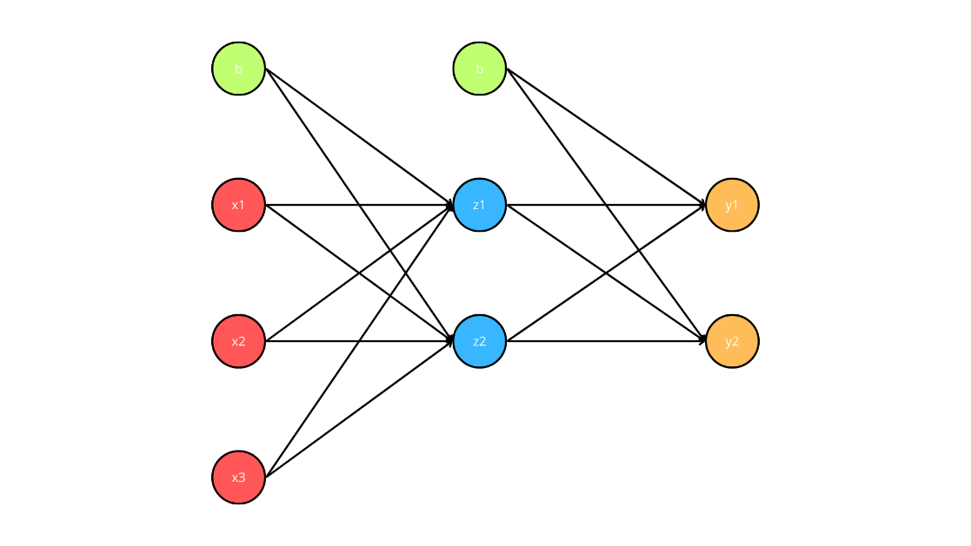
 |  | Update W
 |  | Bias11 | Bias12 | w11 | w12 | w13 | z1 = zin1 | z2 = zin2 | Bias21 | Bias22 | w21 | w22

 |  | -0.15 | 0.45 |  | -0.4 | 0.3 | 0.5 | -0.3 | 0.1 | -0.25 | 0.35 | -0.6
 |  | 0.05 | -0.2 | -0.3 | 0.6 | -0.5 | -0.2 | 0.7 | -0.3 | 0.2 | -0.4 | 0.5
 |  | -0.25 | 0.35 | -0.4 | -0.2 | 0.45 | 0.1 | -0.5 | 0.4 | -0.1 | 0.15 | 0.4
 |  | 0.3 | -0.1 | 0.5 | -0.3 | -0.2 | 0.6 | -0.4 | -0.2 | 0.1 | 0.2 | -0.35
 |  | -0.2 | 0.4 | -0.6 | 0.5 | 0.2 | -0.3 | 0.35 | 0.25 | -0.3 | -0.15 | 0.6
 |  | 0.2 | -0.35 | 0.25 | -0.1 | -0.45 | -0.6 | 0.5 | 0.3 | 0.15 | -0.25 | 0.55

Sheet4
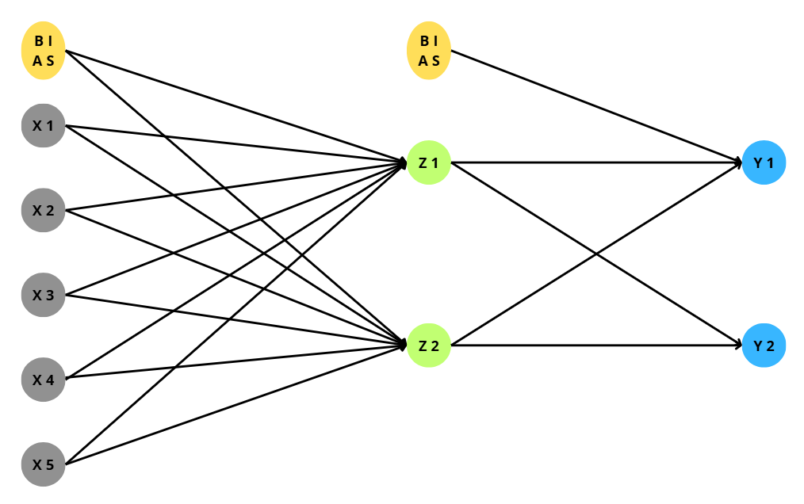
Learning Rate | 0.5
Epoch 1

Fase 1: Feed Forward |  | Instance | X1 | X2 | X3 | X4 | X5 | Target | W(BiasZ1) | W(BiasZ2) | W(X1Z1) | W(X1Z2) | W(X2Z1) | W(X2Z2) | W(X3Z1) | W(X3Z2) | W(X4Z1) | W(X4Z2) | W(X5Z1) | W(X5Z2) | Z1 = f(Zin1) | Z2 = f(Zin2) | W(BiasY1) | W(BiasY2) | W(Z1Y1) | W(Z1Y2) | W(Z2Y1) | W(Z2Y2) | Y1 = f(Yin1) | Y2 = f(Yin2)
 |  | A1 | 0 | 0 | 1 | 1 | 0 | 0 | -0.2 | 0.4 | 0.1 | -0.3 | 0.5 | -0.6 | -0.4 | 0.3 | 0.7 | -0.9 | -0.1 | 0.9 | 0.5249791875 | 0.4501660027 | 0.25 | -0.15 | 0.35 | 0.45 | -0.25 | 0.6 | 0.5796169695 | 0.5881542206
 |  | A2 | 0 | 0 | 1 | 1 | 0 | 0 | 0.1 | -0.3 | -0.2 | 0.4 | -0.1 | 0.6 | 0.3 | -0.5 | 0 | -0.6 | 0.6 | -0.5 | 0.5986876601 | 0.1978161114 | -0.2 | 0.3 | 0.15 | -0.4 | 0.5 | -0.35 | 0.4971778312 | 0.497822338
 |  | A3 | 1 | 1 | 1 | 0 | 0 | 0 | 0.2 | -0.4 | 0.4 | 0.1 | -0.3 | 0.25 | -0.6 | 0.2 | -0.5 | 0.6 | -0.1 | 0.4 | 0.4255574832 | 0.5374298453 | 0.4 | -0.3 | 0.1 | 0.5 | -0.2 | 0.45 | 0.5829924185 | 0.5385787119
 |  | B1 | 1 | 0 | 1 | 0 | 0 | 1 | -0.25 | 0.35 | 0.5 | -0.6 | -0.2 | 0.3 | 0.4 | -0.3 | 0.7 | 0.9 | -0.4 | -0.5 | 0.6570104627 | 0.365864409 | -0.15 | 0.25 | 0.6 | -0.2 | 0.4 | 0.1 | 0.5964155849 | 0.5387184163
 |  | B2 | 0 | 0 | 1 | 1 | 0 | 1 | 0.3 | -0.1 | -0.5 | 0.2 | -0.4 | 0.7 | 0.25 | 0.4 | -0.6 | 0.8 | 0.5 | 0.8 | 0.4875026035 | 0.7502601056 | 0.15 | -0.25 | -0.35 | 0.4 | 0.3 | -0.5 | 0.5509357247 | 0.3940955253
 |  | B3 | 1 | 0 | 1 | 1 | 0 | 1 | -0.1 | 0.2 | -0.3 | 0.35 | 0.4 | -0.25 | 0.5 | 0.1 | 0.9 | 0.1 | 0.2 | 0.1 | 0.7310585786 | 0.6791786992 | -0.3 | 0.5 | 0.4 | 0.25 | -0.45 | 0.35 | 0.4223321443 | 0.7151393263

Fase 2: Backpropagtion |  | Instance | X1 | X2 | X3 | X4 | X5 | Target | W(BiasZ1) | W(BiasZ2) | W(X1Z1) | W(X1Z2) | W(X2Z1) | W(X2Z2) | W(X3Z1) | W(X3Z2) | W(X4Z1) | W(X4Z2) | W(X5Z1) | W(X5Z2) | Z1 = f(Zin1) | Z2 = f(Zin2) | W(BiasY1) | W(BiasY2) | W(Z1Y1) | W(Z1Y2) | W(Z2Y1) | W(Z2Y2) | Y1 = f(Yin1) | Y2 = f(Yin2) | f'(Yin1) | f'(Yin2) | f'(Zin1) | f'(Zin2) | Gradient y1 | Gradient y2 | ΔW(Z1Y1) | ΔW(Z1Y2) | ΔW(Z2Y1) | ΔW(Z2Y2) | ΔW(BiasY1) | ΔW(BiasY2) | Gradient Yin1 | Gradient Z1 | Gradient Yin2 | Gradient Z2 | ΔW(X1Z1) | ΔW(X1Z2) | ΔW(X2Z1) | ΔW(X2Z2) | ΔW(X3Z1) | ΔW(X3Z2) | ΔW(X4Z1) | ΔW(X4Z2) | ΔW(X5Z1) | ΔW(X5Z2) | ΔW(BiasZ1) | ΔW(BiasZ2)
 |  | A1 | 0 | 0 | 1 | 1 | 0 | 0 | -0.2 | 0.4 | 0.1 | -0.3 | 0.5 | -0.6 | -0.4 | 0.3 | 0.7 | -0.9 | -0.1 | 0.9 | 0.5249791875 | 0.4501660027 | 0.25 | -0.15 | 0.35 | 0.45 | -0.25 | 0.6 | 0.5796169695 | 0.5881542206 | 0.2436611382 | 0.2422288334 | 0.2493760402 | 0.2475165727 | -0.1412301305 | -0.1424679107 | -0.03707143958 | -0.037396344 | -0.03178850165 | -0.03206710494 | -0.07061506525 | -0.07123395535 | -0.1135411055 | -0.02831443129 | -0.0501732138 | -0.01241870192 | 0 | 0 | 0 | 0 | -0.01415721564 | -0.006209350961 | -0.01415721564 | -0.006209350961 | 0 | 0 | -0.01415721564 | -0.006209350961
 |  | A2 | 0 | 0 | 1 | 1 | 0 | 0 | 0.1 | -0.3 | -0.2 | 0.4 | -0.1 | 0.6 | 0.3 | -0.5 | 0 | -0.6 | 0.6 | -0.5 | 0.5986876601 | 0.1978161114 | -0.2 | 0.3 | 0.15 | -0.4 | 0.5 | -0.35 | 0.4971778312 | 0.497822338 | 0.2499920354 | 0.2499952578 | 0.2402607457 | 0.1586848975 | -0.1242904979 | -0.1244532237 | -0.0372055937 | -0.03725430465 | -0.0122933315 | -0.01230942639 | -0.06214524897 | -0.06222661186 | 0.0311377148 | 0.007481170578 | -0.01858662067 | -0.002949415996 | 0 | 0 | 0 | 0 | 0.003740585289 | -0.001474707998 | 0.003740585289 | -0.001474707998 | 0 | 0 | 0.003740585289 | -0.001474707998
 |  | A3 | 1 | 1 | 1 | 0 | 0 | 0 | 0.2 | -0.4 | 0.4 | 0.1 | -0.3 | 0.25 | -0.6 | 0.2 | -0.5 | 0.6 | -0.1 | 0.4 | 0.4255574832 | 0.5374298453 | 0.4 | -0.3 | 0.1 | 0.5 | -0.2 | 0.45 | 0.5829924185 | 0.5385787119 | 0.2431122585 | 0.248511683 | 0.2444583117 | 0.2485990067 | -0.1417326035 | -0.1338431021 | -0.03015768502 | -0.02847896684 | -0.0380856656 | -0.03596563884 | -0.07086630177 | -0.06692155106 | -0.08109481141 | -0.01982430068 | -0.03188287525 | -0.007926051116 | -0.009912150342 | -0.003963025558 | -0.009912150342 | -0.003963025558 | -0.009912150342 | -0.003963025558 | 0 | 0 | 0 | 0 | -0.009912150342 | -0.003963025558
 |  | B1 | 1 | 0 | 1 | 0 | 0 | 1 | -0.25 | 0.35 | 0.5 | -0.6 | -0.2 | 0.3 | 0.4 | -0.3 | 0.7 | 0.9 | -0.4 | -0.5 | 0.6570104627 | 0.365864409 | -0.15 | 0.25 | 0.6 | -0.2 | 0.4 | 0.1 | 0.5964155849 | 0.5387184163 | 0.240704035 | 0.2485008842 | 0.2253477146 | 0.2320076432 | 0.09714439717 | 0.1146288814 | 0.03191244267 | 0.03765618722 | 0.01777083873 | 0.02096931398 | 0.04857219858 | 0.05731444072 | 0.03536086201 | 0.007968489441 | 0.05032064701 | 0.01167477472 | 0.003984244721 | 0.005837387359 | 0 | 0 | 0.003984244721 | 0.005837387359 | 0 | 0 | 0 | 0 | 0.003984244721 | 0.005837387359
 |  | B2 | 0 | 0 | 1 | 1 | 0 | 1 | 0.3 | -0.1 | -0.5 | 0.2 | -0.4 | 0.7 | 0.25 | 0.4 | -0.6 | 0.8 | 0.5 | 0.8 | 0.4875026035 | 0.7502601056 | 0.15 | -0.25 | -0.35 | 0.4 | 0.3 | -0.5 | 0.5509357247 | 0.3940955253 | 0.247405552 | 0.2387842422 | 0.2498438151 | 0.1873698795 | 0.1111009949 | 0.1446804409 | 0.02708101213 | 0.0352660458 | 0.04167732208 | 0.05427398142 | 0.05555049745 | 0.07234022043 | 0.01898682813 | 0.004743741576 | -0.03900992196 | -0.007309284379 | 0 | 0 | 0 | 0 | 0.002371870788 | -0.003654642189 | 0.002371870788 | -0.003654642189 | 0 | 0 | 0.002371870788 | -0.003654642189
 |  | B3 | 1 | 0 | 1 | 1 | 0 | 1 | -0.1 | 0.2 | -0.3 | 0.35 | 0.4 | -0.25 | 0.5 | 0.1 | 0.9 | 0.1 | 0.2 | 0.1 | 0.7310585786 | 0.6791786992 | -0.3 | 0.5 | 0.4 | 0.25 | -0.45 | 0.35 | 0.4223321443 | 0.7151393263 | 0.2439677042 | 0.2037150703 | 0.1966119332 | 0.2178949938 | 0.1409323005 | 0.05803041215 | 0.05151488366 | 0.02121181531 | 0.04785910828 | 0.01970650992 | 0.07046615027 | 0.02901520607 | 0.07088052325 | 0.01393595671 | -0.04310889099 | -0.009393211534 | 0.006967978353 | -0.004696605767 | 0 | 0 | 0.006967978353 | -0.004696605767 | 0.006967978353 | -0.004696605767 | 0 | 0 | 0.006967978353 | -0.004696605767

Fase 3: Update Bobot |  | W(BiasZ1) | W(BiasZ2) | W(X1Z1) | W(X1Z2) | W(X2Z1) | W(X2Z2) | W(X3Z1) | W(X3Z2) | W(X4Z1) | W(X4Z2) | W(X5Z1) | W(X5Z2) | W(BiasY1) | W(BiasY2) | W(Z1Y1) | W(Z1Y2) | W(Z2Y1) | W(Z2Y2) |  |  |  |  |  |  |  |  |  |  |  |  |  |  |  |  | S
 |  | -0.2141572156 | 0.393790649 | 0.1 | -0.3 | 0.5 | -0.6 | -0.4141572156 | 0.293790649 | 0.6858427844 | -0.906209351 | -0.1 | 0.9 | 0.1793849348 | -0.2212339554 | 0.3129285604 | 0.412603656 | -0.2817885017 | 0.5679328951
 |  | 0.1037405853 | -0.301474708 | -0.2 | 0.4 | -0.1 | 0.6 | 0.3037405853 | -0.501474708 | 0.003740585289 | -0.601474708 | 0.6 | -0.5 | -0.262145249 | 0.2377733881 | 0.1127944063 | -0.4372543047 | 0.4877066685 | -0.3623094264
 |  | 0.1900878497 | -0.4039630256 | 0.3900878497 | 0.09603697444 | -0.3099121503 | 0.2460369744 | -0.6099121503 | 0.1960369744 | -0.5 | 0.6 | -0.1 | 0.4 | 0.3291336982 | -0.3669215511 | 0.06984231498 | 0.4715210332 | -0.2380856656 | 0.4140343612
 |  | -0.2460157553 | 0.3558373874 | 0.5039842447 | -0.5941626126 | -0.2 | 0.3 | 0.4039842447 | -0.2941626126 | 0.7 | 0.9 | -0.4 | -0.5 | -0.1014278014 | 0.3073144407 | 0.6319124427 | -0.1623438128 | 0.4177708387 | 0.120969314
 |  | 0.3023718708 | -0.1036546422 | -0.5 | 0.2 | -0.4 | 0.7 | 0.2523718708 | 0.3963453578 | -0.5976281292 | 0.7963453578 | 0.5 | 0.8 | 0.2055504975 | -0.1776597796 | -0.3229189879 | 0.4352660458 | 0.3416773221 | -0.4457260186
 |  | -0.09303202165 | 0.1953033942 | -0.2930320216 | 0.3453033942 | 0.4 | -0.25 | 0.5069679784 | 0.09530339423 | 0.9069679784 | 0.09530339423 | 0.2 | 0.1 | -0.2295338497 | 0.5290152061 | 0.4515148837 | 0.2712118153 | -0.4021408917 | 0.3697065099

